Chi tiết địa chất
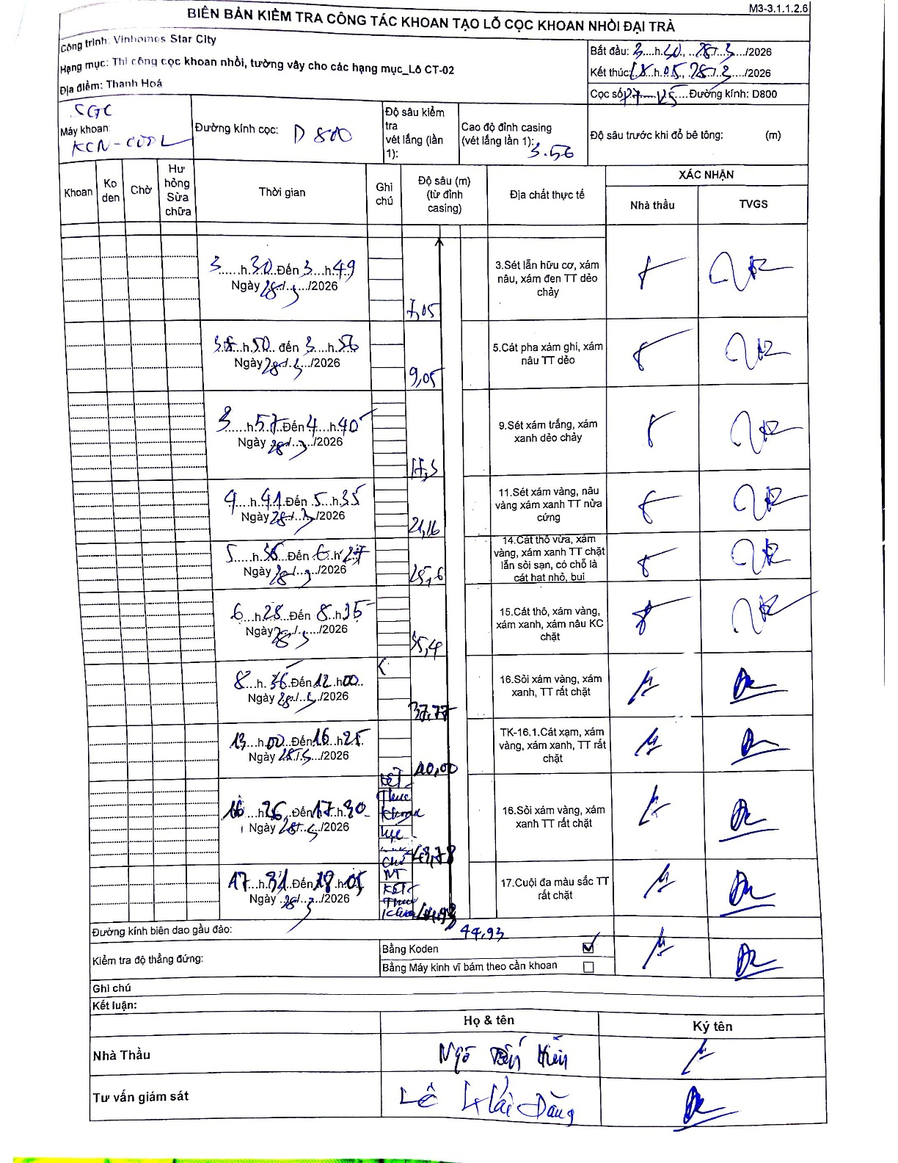
Dự án | Star City Thanh Hóa
Hạng mục | Thi công cọc khoan nhồi, tường vây cho các hạng mục_Lô CT-02
Tên bộ phận | Hạng mục_Lô CT-02
Số hiệu cọc | P7-125
Tên Máy khoan | SGC-KCN0002
Đường kính | D800
Bắt đầu thi công | 03:20 28/01/2026
Kết thúc thi công | 18:05 28/01/2026

Địa chất TT | Đường kính | Mô tả lớp thiết kế | Từ (h) | Đến (h) | Cao độ từ | Cao độ đến | T.Gian (h) | Dài (m) | V (m/h) | Ghi chú
1 | D800 | Sét lẫn hữu cơ, xám nâu, xám đen TT dẻo chảy | 03:20 28/01/2026 | 03:49 28/01/2026 | -3.56 | -7.05 | 0.48 | 3.49 | 7.22 | 3h20 đến 3h49
2 | D800 | Cát pha xám ghi, xám nâu TT dẻo | 03:50 28/01/2026 | 03:56 28/01/2026 | -7.05 | -9.05 | 0.1 | 2 | 20 | 3h50 đến 3h56
3 | D800 | Sét xám trắng, xám xanh dẻo chảy | 03:57 28/01/2026 | 04:40 28/01/2026 | -9.05 | -17.5 | 0.72 | 8.45 | 11.79 | 3h57 đến 4h40
4 | D800 | Sét xám vàng, nâu vàng xám xanh TT nửa cứng | 04:41 28/01/2026 | 05:35 28/01/2026 | -17.5 | -21.16 | 0.9 | 3.66 | 4.07 | 4h41 đến 5h35
5 | D800 | Cát thô vừa, xám vàng, xám xanh TT chặt lẫn sỏi sạn, có chỗ là cát hạt nhỏ, bụi | 05:36 28/01/2026 | 06:27 28/01/2026 | -21.16 | -25.6 | 0.85 | 4.44 | 5.22 | 5h36 đến 6h27
6 | D800 | Cát thô, xám vàng, xám xanh, xám nâu KC chặt | 06:28 28/01/2026 | 08:35 28/01/2026 | -25.6 | -35.4 | 2.12 | 9.8 | 4.63 | 6h28 đến 8h35
7 | D800 | Sỏi xám vàng, xám xanh, TT rất chặt | 08:36 28/01/2026 | 12:00 28/01/2026 | -35.4 | -37.77 | 3.4 | 2.37 | 0.7 | 8h36 đến 12h00
8 | D800 | Cát xám, xám vàng, xám xanh, TT rất chặt | 13:00 28/01/2026 | 16:25 28/01/2026 | -37.77 | -40 | 3.42 | 2.23 | 0.65 | 13h00 đến 16h25
9 | D800 | Sỏi xám vàng, xám xanh TT rất chặt | 16:26 28/01/2026 | 17:30 28/01/2026 | -40 | -43.78 | 1.07 | 3.78 | 3.54 | 16h26 đến 17h30
10 | D800 | Cuội đa màu sắc TT rất chặt | 17:31 28/01/2026 | 18:05 28/01/2026 | -43.78 | -44.93 | 0.57 | 1.15 | 2.03 | 17h31 đến 18h05

ẢNH BIÊN BẢN GỐC

